凡例
凡例

 | 画面詳細は、下記の構成となっている。
 | 画面ID：n-n-n-n表記 [nは数値] (基本設計書と同一の採番)
 |  | 1桁目－「要件定義書 4-2 機能一覧」の機能名 大分類の番号
 |  | 2桁目－「要件定義書 4-2 機能一覧」の機能名 小分類の番号
 |  |  | 複数の機能に関係する画面の場合は、最小の小分類の番号
 |  | 3桁目－同一機能(小分類レベル)内での画面番号
 |  | 4桁目－利用できる会員権限 1:非会員 2:一般会員 3:運用管理者 4:システム管理者

基本設計書記載の画面ID 画面名
 | 画面ID 画面名

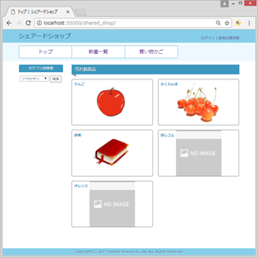
1
画面のレイアウト図
2
画面
部品番号
部品番号
説明ページ内での通し番号
同一番号のものは、同じ用途で利用
3
画面
4＜

ー 部品番号に対する説明 ー
＜表示名＞ {xxxx}：値が変化するもの 「xxxx」：固定値、 その他：表示項目名
＜部品種別＞
共通部品：0.1～0.4に記載の共通部品を表示する箇所
表示：画面への表示のみ
リンク：<a>タグを使用する箇所
ボタン、テキストフィールド、テキストエリア、ラジオボタン：<input>タグを使用する箇所
＜補足＞
表示・非表示の条件、遷移先画面ID
 |  | 番号 | 表示名 | 部品種別 | 補足
 |  | 1 | － | 共通部品 ヘッダ | 非会員状態
 |  | 2 | － | 共通部品 ナビゲーションバー
 |  | 3 | － | 共通部品 サイドバー
 |  | 4 | {商品画像} | リンク | idには商品IDが入る

2-1-2-3 商品一覧画面（修正分）
2-1-2-3 商品一覧画面 |  |  | ※変更・追加内容に合わせて変更・追記してください※

2-1-2-3

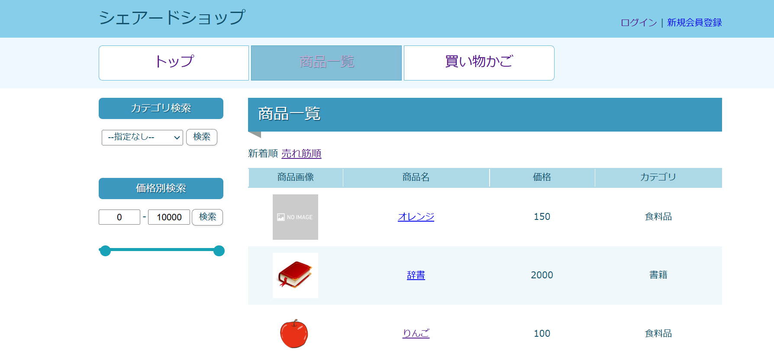

2
1
3
4

 | 番号 | 表示名 | 部品種別 | 補足
 | 1 | ー | 共通部品サイドバー | 非会員・一般会員のサイドバー
 | 2 | １ | プルダウンメニュー | 価格帯で検索可能
 | 3 | ２ | ボタン(submit)
 | 4 | 3 | スライダー機能 | 価格範囲で検索可能

5-2-1-2 注文詳細画面（一般）
5-2-1-2 注文詳細画面 |  |  | ※変更・追加内容に合わせて変更・追記してください※

5-2-1-2

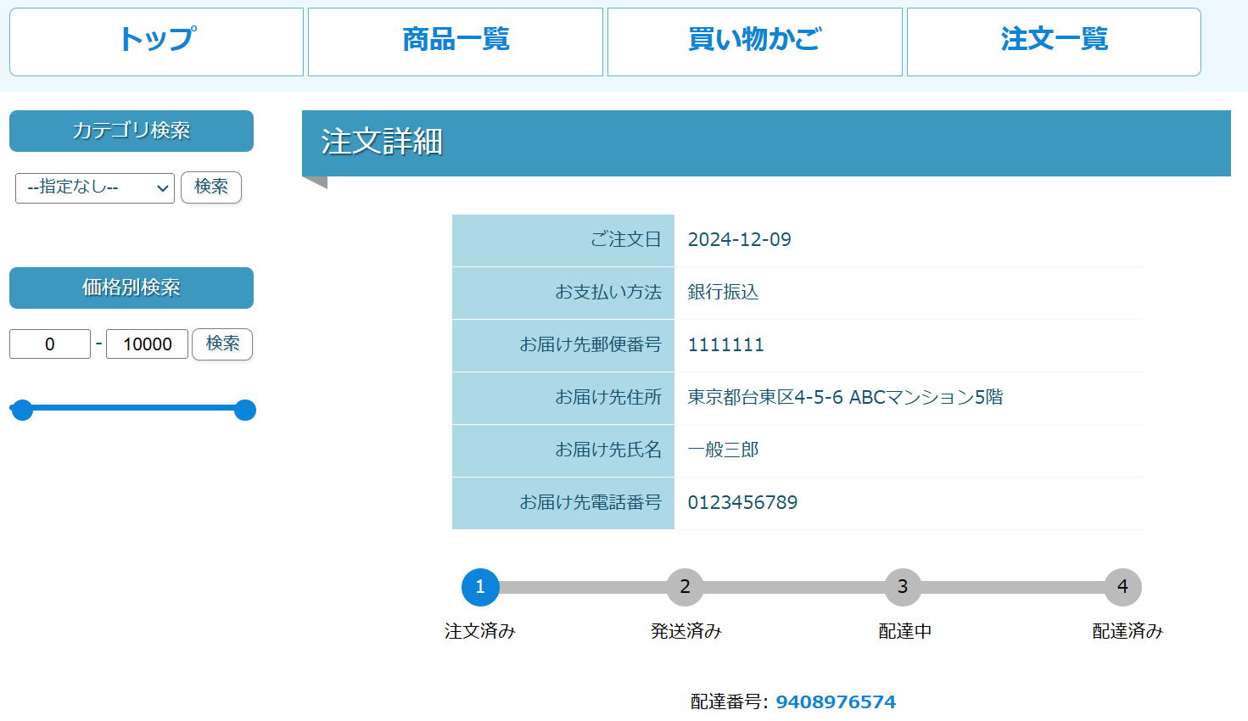

1

2

 | 番号 | 表示名 | 部品種別 | 補足
 | 1 | １ | トラッキング機能 | 発送状況確認機能
 | 2 | ２ | 配達番号 | 運用管理者側で入力された番号（input）
 | 3
 | 4

5-2-1-3 注文詳細画面（運用管理者）
5-2-1-3 注文詳細画面 |  |  | ※変更・追加内容に合わせて変更・追記してください※

5-2-1-3

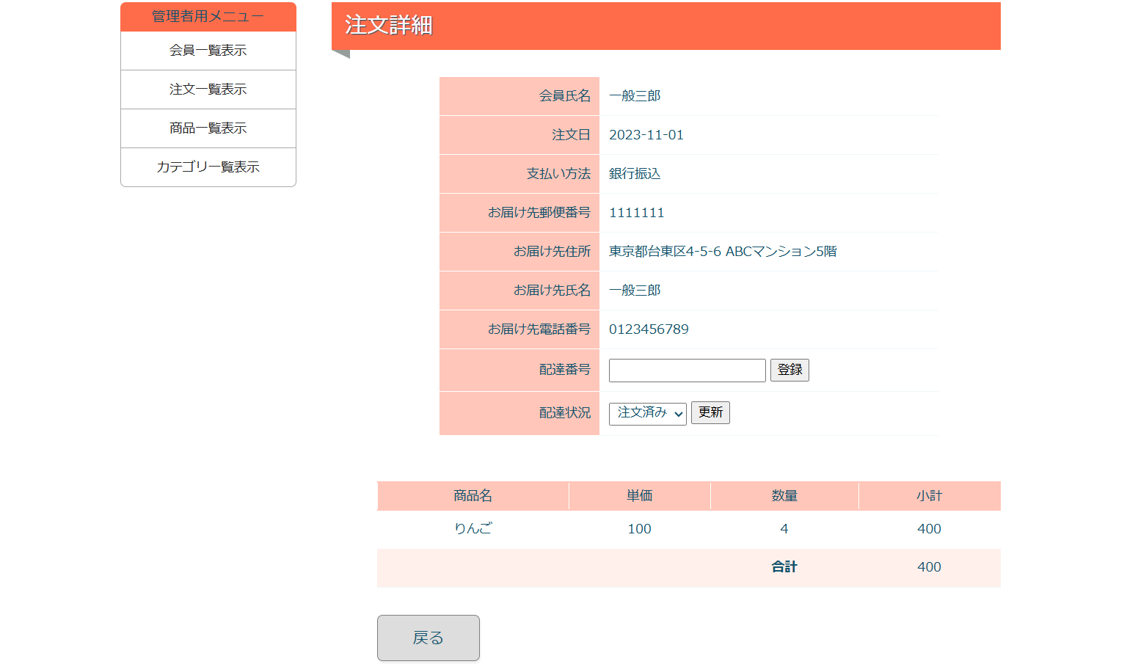

1
2
3

 | 番号 | 表示名 | 部品種別 | 補足
 | 1 | １ | 配達番号 | 管理者側で入力（input） 配達番号が登録済みの場合は配達番号が表示される （その場合テキストボックスとプルダウンは非表示になる）
 | 2 | ２ | 配達状況 | プルダウンメニュー
 | 3 | ３ | ボタン(submit)

